상품제안서
HO 매직 샌드 양장 다이어리 25절 / 32절 변형 | 상품코드: F09443

 |  |  |  |  |  |  | 02-412-0044 | www.easy1.co.kr
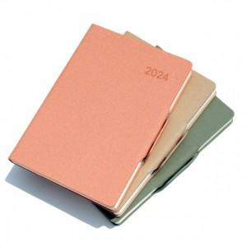

【상세/제작정보】 | ※내지는 기본 노트식입니다. ※300부 이상부터 내지 추가 가능 ※ 성수기 진입시 작업기간 최소 2주 입니다.

【인쇄/포장옵션】 | 불박 / OPP(비닐)

【공급단가】 | 수량 | 200~ | 500~ | 1,000~ | 3,000~ | 5,000~
*VAT별도 | 32절변형 | 8,450원 | 8,320원 | 8,120원 | 7,800원 | 7,470원
 | 25절 | 8,710원 | 8,570원 | 8,370원 | 8,040원 | 7,700원

【상품 URL】 | https://dev.easy1.co.kr:443/src/goods_detail.php?gdno=9443

